Alt Lösungskonzepte bewerten
Nr. | Prinzip |  |  |  |  |  |  |  |  |  |  |  |  |  |  |  |  |  |  |  |  |  |  |  |  |  |  |  |  |  |  |  |  |  |  |  |  |  |  |  |  |  |  |  |  |  |  |  |  |  |  |  |  |  |  |  |  |  |  |  |  | End Ergebnis
 |  | MT |  |  |  | Smart |  |  |  | Einfachheit |  |  |  | Sicherheit des Mauses |  |  |  | Akku |  |  |  | Waterproof |  |  |  | Preis |  |  |  | Gewicht |  |  |  | Transport |  |  |  | Zeitdauer |  |  |  | Sicherheit der Nutzer |  |  |  | Aufbau |  |  |  | Stärke |  |  |  | Menge der gefangenen Mäuse |  |  |  | Fangeffizienz
 |  | Z | A | S | H | Z | A | S | H | Z | A | S | H | Z | A | S | H | Z | A | S | H | Z | A | S | H | Z | A | S | H | Z | A | S | H | Z | A | S | H | Z | A | S | H | Z | A | S | H | Z | A | S | H | Z | A | S | H | Z | A | S | H | Z | A | S | H
1 | Käfig mit Tür | 4.0 |  |  |  | 4.0 | 3.0 | 2.0 |  | 4.0 |  |  |  | 4.0 |  |  |  | 4.0 | 4.5+4.5+4.5 |  |  | 4.0 |  |  | 4+4+4 | 3.5 |  |  |  | 4.5 |  |  |  | 4.5 |  |  |  | 4.0 |  |  | 4.5 | 4.5 |  |  |  | ? |  |  |  | 4.0 |  |  |  | 5.0 |  |  |  | 4.0 |  |  |  | 4.0
2 | Flasche | 5.0 |  |  |  | 4.5 | 3.0 | 3.0 | 5.0 | 3.5 |  |  |  | 4.0 |  |  |  | 3.5 | 4.5+4+4 |  |  | 4.0 |  |  | 3+3+3 | 3.0 |  |  |  | 3.5 |  |  |  | 3.5 |  |  |  | 3.0 |  |  | 4.5 | 4.5 |  |  |  | ? |  |  |  | 4.0 |  |  |  | 5.0 |  |  |  | 4.0 |  |  |  | 3.9
3 | Eimer mit Loch | 3.5 |  |  |  | 3.0 |  |  |  | 4.0 |  |  |  | 3.0 |  |  |  | 4.0 | 4.5+4.5+4.5 |  |  | 2.0 |  |  | 3+3+3 | 3.5 |  |  |  | 3.0 |  |  |  | 3.0 |  |  |  | 3.5 |  |  | 4.0 | 4.5 |  |  |  | ? |  |  |  | 4.5 |  |  |  | 5.0 |  |  |  | 3.0 |  |  |  | 3.6
4 | Halb Kugel mit Käfig | 5.0 |  |  |  | 5.0 |  |  |  | 3.0 |  |  |  | 4.5 |  |  |  | 4.5 | 3.5+3.5+3.5 |  |  | 4.0 |  |  | 4+4.5+4.5 | 4.5 |  |  |  | 4.5 |  |  |  | 5.0 |  |  |  | 4.0 |  |  | 3.5 | 4.5 |  |  |  | ? |  |  |  | 5.0 |  |  |  | 5.0 |  |  |  | 5.0 |  |  |  | 4.5
5 | Halb Kugel mit Eimer | 4.5 |  |  |  | 4.0 |  |  |  | 3.0 |  |  |  | 3.0 |  |  |  | 4.5 | 3+3+2.5 |  |  | 2.0 |  |  | 3.5+4+4.5 | 4.0 |  |  |  | 3.0 |  |  |  | 3.0 |  |  |  | 4.0 |  |  | 3.0 | 4.5 |  |  |  | ? |  |  |  | 4.0 |  |  |  | 5.0 |  |  |  | 3.0 |  |  |  | 3.6
6 | Seil | 3.5 |  |  |  | 2.5 |  |  |  | 4.0 |  |  |  | 2.0 |  |  |  | 3.5 | 3.5+3.5+3 |  |  | 2.0 |  |  | 3+3+3 | 3.5 |  |  |  | 4.0 |  |  |  | 3.0 |  |  |  | 4.0 |  |  | 3.5 | 4.0 |  |  |  | ? |  |  |  | 4.0 |  |  |  | 4.0 |  |  |  | 2.0 |  |  |  | 3.3

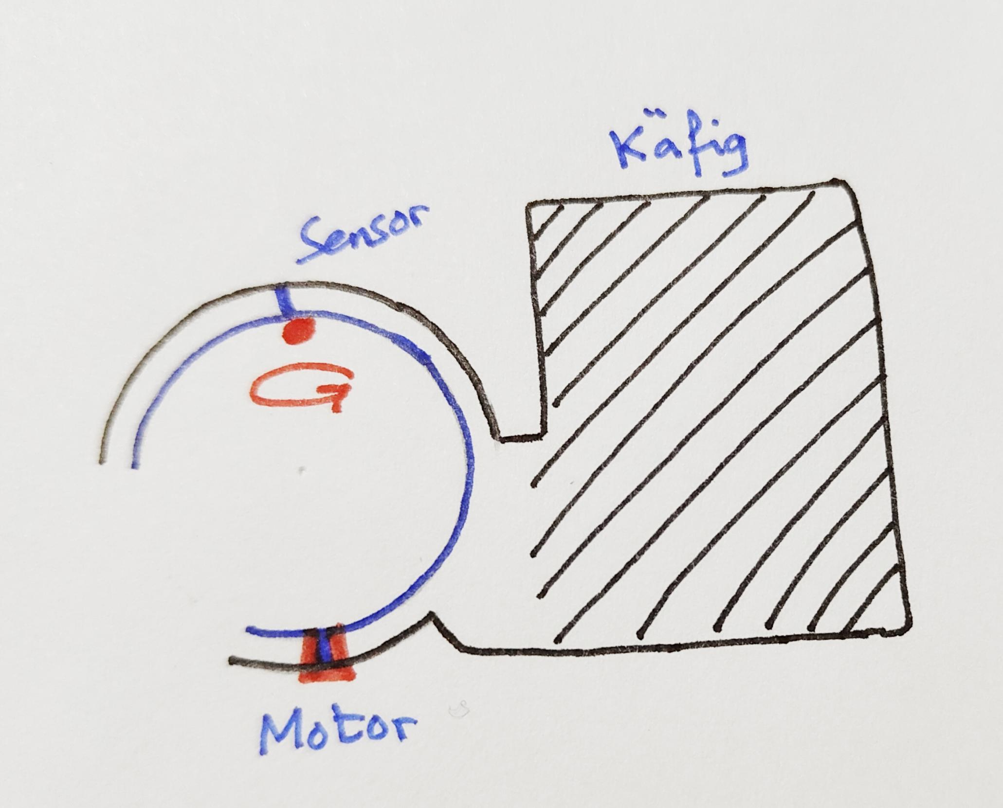
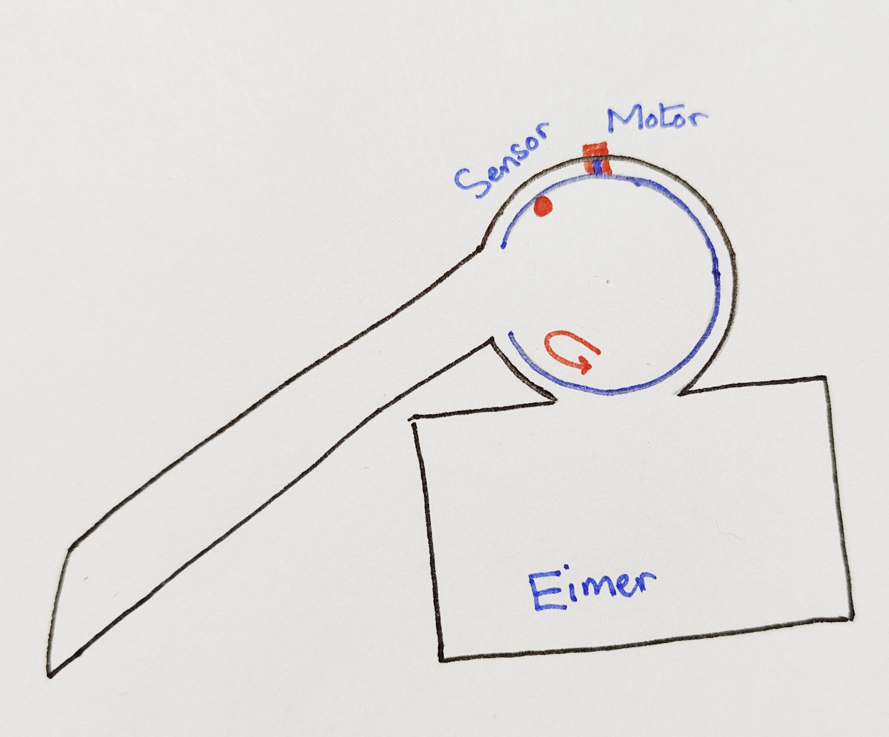
 | Käfig mit Tür |  | Flasche |  |  |  |  |  | Eimer mit Tür |  |  |  |  |  |  |  |  | Halb Kugel mit Käfig |  |  |  |  |  |  | Halb Kugel mit Eimer |  |  |  |  |  | Seil |  |  |  |  |  | T - Form Mausfalle |  |  |  |  |  |  | Käfig mit Coca Cola |  |  |  |  |  |  |  |  |  | Eimer mit Rohr
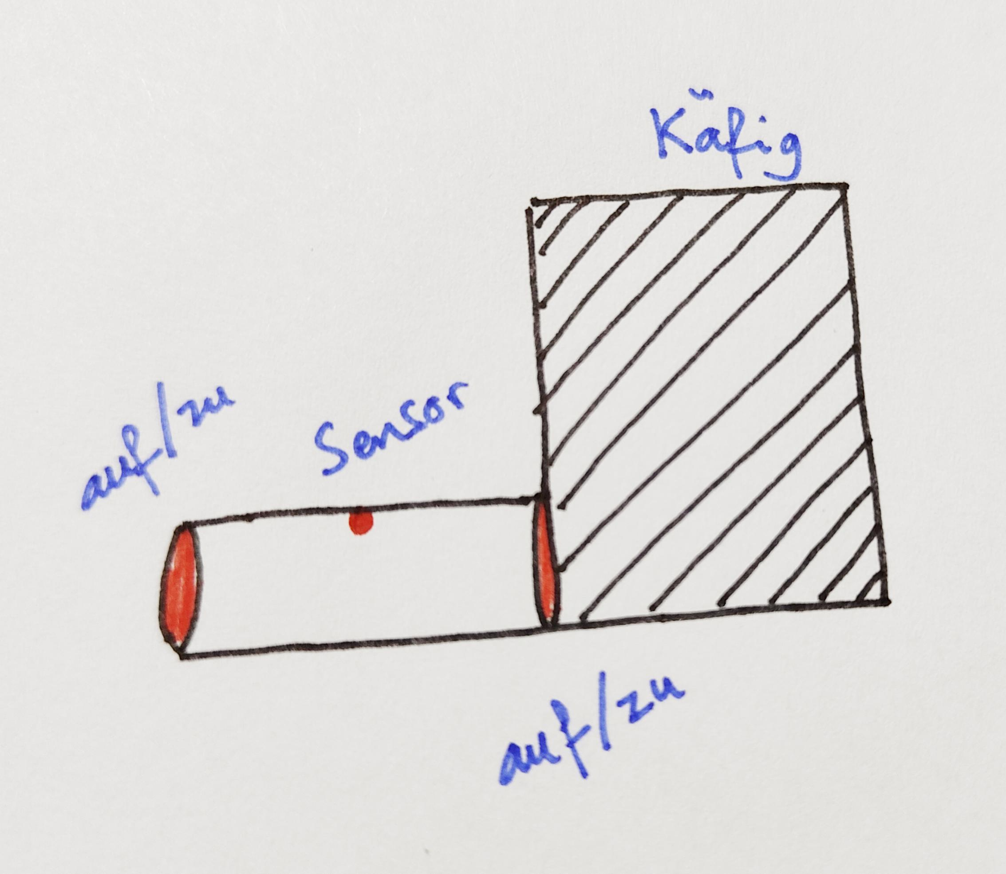
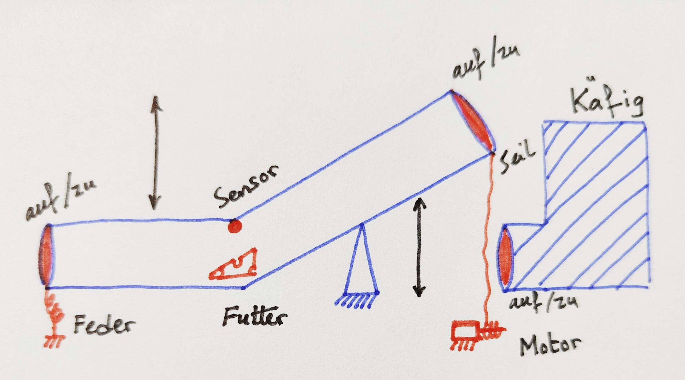
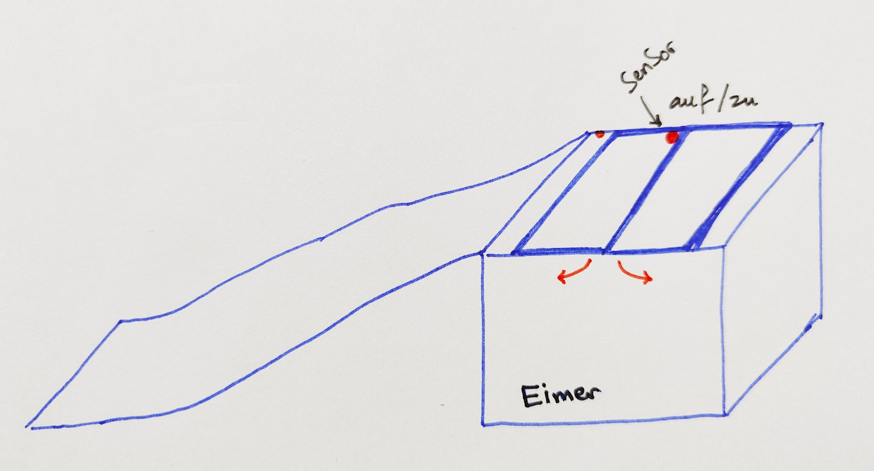
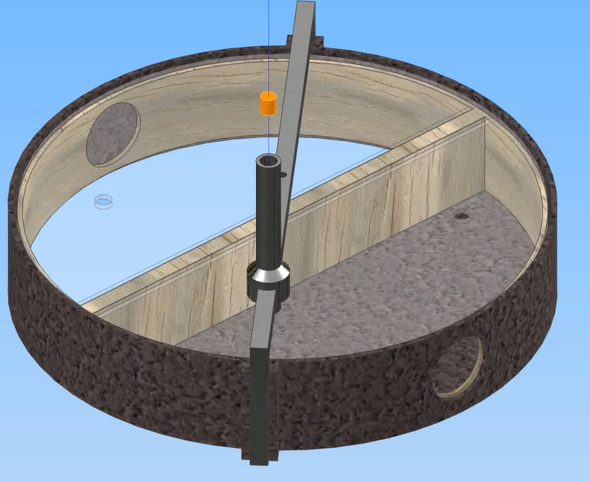
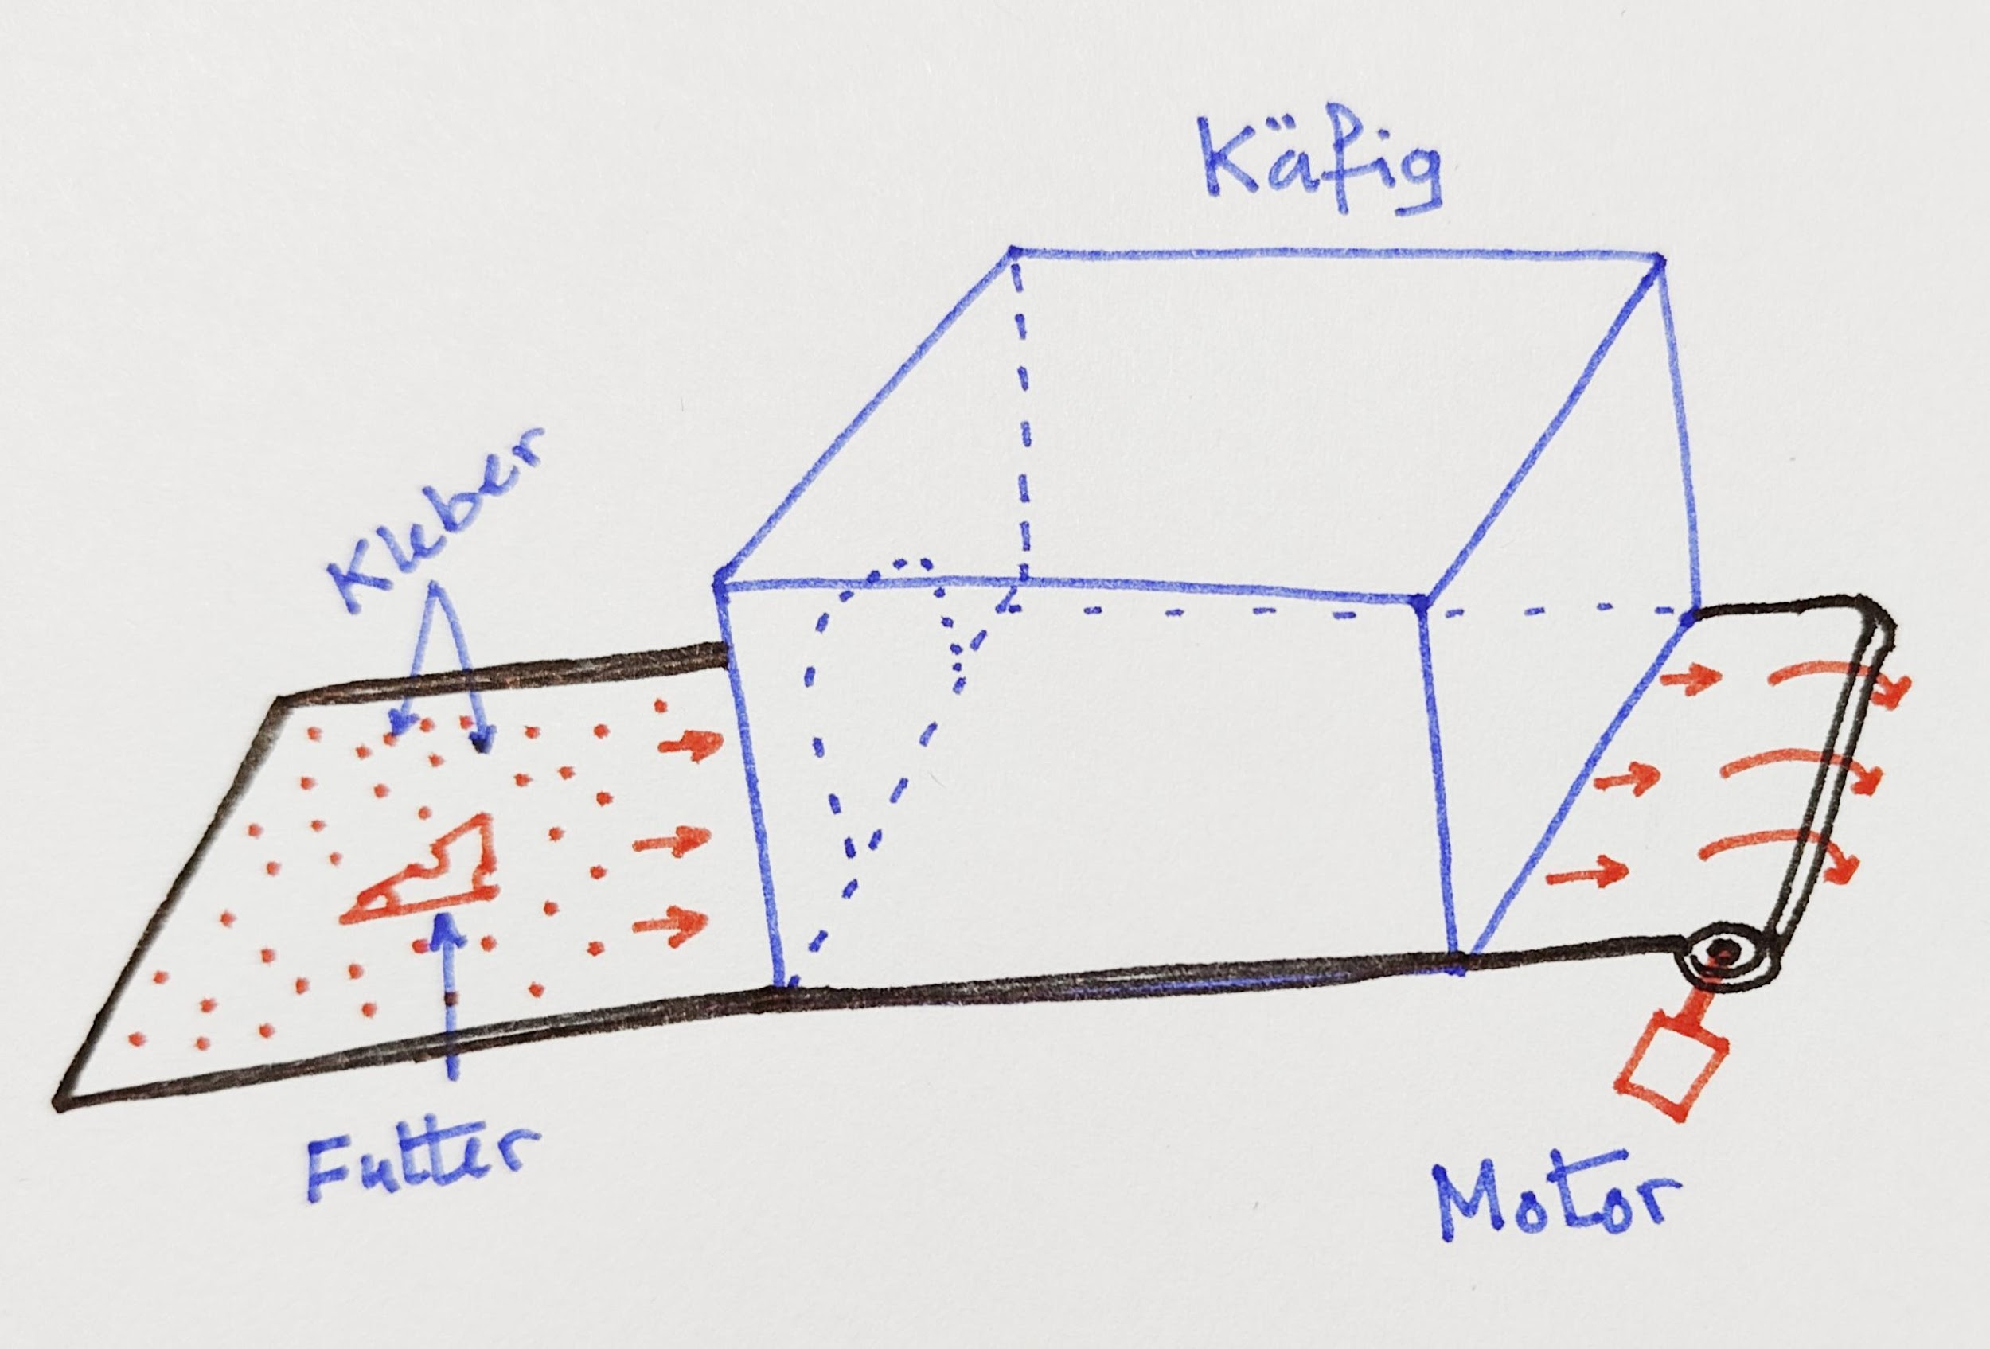
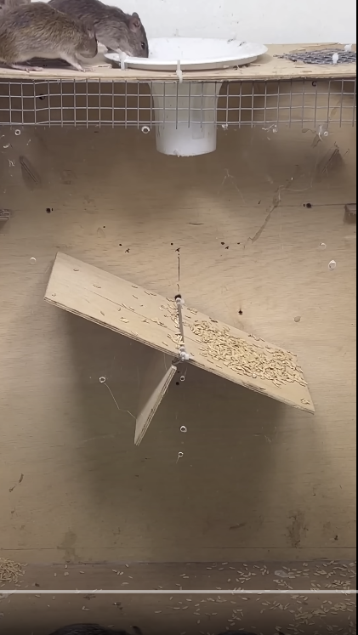
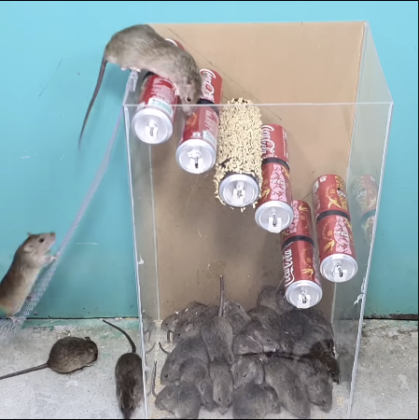

 | Nachteile: 1- Mäuse können abhauen 2- Maus kann verletzt werden 3- Kein Spannendes Design |  | Nachteile: 1- Aufwändig 2- hoher Akkverbrauch 3- hohe Kosten |  |  |  |  |  | Nachteile: 1- Maus sieht nicht direkt den Köder 2- Maus ist sehr faul hochzugehen 3- Maus kann abhauen |  |  |  |  |  |  |  |  | Nachteile: 1- kompliziert 2- viele Bauteile => höhere Reparaturbedarf |  |  |  |  |  |  | Nachteile: 1- Maus sieht nicht direkt den Köder 2- Maus ist sehr faul hochzugehen |  |  |  |  |  | Nachteile: 1- Die Maus wird fest geklebt (humanität) 2- nicht ausbaufähig für mehrere Mäuse 3- Kleber wird nicht mehr fest und muss gewechselt werden 4- Nicht geeignet für Outdoor Verwendung |  |  |  |  |  | Nachteile: 1- nicht kreativ 2- große Raum |  |  |  |  |  | Nachteile: 1- nicht kreativ 2- große Raum
 | Vorteile: 1- Einfach 2- wenige Bauteile 3- Kosten günstig |  | Vorteile: 1- Alle mechatronische Aspekte betrachtet 2- Maus wird nicht verletzt 3- Mäuse können einfach gefangen werden |  |  |  |  |  | Vorteile: 1- Maus kann nicht ausbrechen 2- hat keine Türen 3- Fütter wird automatisch reingelegt 4- mehrere Mäuse können gefangen werden |  |  |  |  |  |  |  |  | Vorteile: 1- Maus kann nicht ausbrechen 2- hat keine Türen 3- Fütter wird automatisch reingelegt 4- mehrere Mäuse können gefangen werden |  |  |  |  |  |  | Vorteile: 1- Maus kann nicht ausbrechen 2- hat keine Türen 3- Fütter wird automatisch reingelegt 4- mehrere Mäuse können gefangen werden |  |  |  |  |  | Vorteile: 1- Maus kann nicht ausbrechen |  |  |  |  |  | Vorteile 1- Einfach 2- mehrere Mäuse 3- wenige Reperatur |  |  |  |  |  | Vorteile 1- Einfach 2- mehrere Mäuse

 | Aspekt | Käfig mit Tür | Flasche | Eimer mit Loch | Halb Kugel mit Käfig | Halb Kugel mit Eimer | Seil | käfig mit Loch | Käfig mit Coca Cola
 | MT | TRUE | TRUE | TRUE | TRUE | TRUE | TRUE | TRUE | TRUE
 | Einfachheit
 | Sicherheit des Mauses
 | Akku
 | Waterproof
 | Preis
 | Gewicht
 | Transport
 | Zeitdauer
 | Sicherheit der Nutzer
 | Aufbau
 | Stärke
 | Menge der gefangenen Mäuse
 | Fangeffizienz

 | Aspekt | Käfig mit Tür | Flasche | Eimer mit Loch | Halb Kugel mit Käfig | Halb Kugel mit Eimer | Seil | käfig mit Loch | Käfig mit Coca Cola
 | Funktionalität
 | Kosten
 | Einfachheit
 | Sicherheit
 | Technische Anforderungen
 | Umweltbedingungen
 | Montage- und Demontagezeit
 | Ethik- und Compliance-Anforderungen
 | Nutzerfreundlichkeit

Aspekt | Anforderung | Käfig mit Tür | Flasche | Eimer mit Loch | Halb Kugel mit Käfig | Halb Kugel mit Eimer | Seil | käfig mit Loch | Käfig mit Coca Cola

1. Technische Anforderungen: | Smartphone-Konnektivität
 | Netzunabhängigkeit | TRUE | TRUE | TRUE | TRUE | TRUE | TRUE | TRUE | TRUE
 | Batterietyp
 | Energieverbrauch
 | Software-Verschlüsselung (Open Source) | TRUE | TRUE | TRUE | TRUE | TRUE | TRUE | TRUE | TRUE
 | Komponentenvielfalt (Mechanik, Elektronik und Informatik) | TRUE | TRUE | TRUE | TRUE | TRUE | TRUE | TRUE | TRUE
 | Smartphone-Kommunikationsart (Statusüberprüfung/Nachricht bei Fangerfolg, Batteriestatusanzeige, Art der Interaktion, Benachrichtigung, Fernauslösung)
 | Geeignet zum Rattenfang | FALSE | FALSE | FALSE | FALSE | FALSE | FALSE | FALSE | FALSE

2. Nutzungs- und Bedienungsanforderungen: | Maximale Fangkapazität
 | Außenbetrieb | Nein | FALSE | FALSE | FALSE | FALSE | FALSE | FALSE | FALSE
 | Akkulaufzeit
 | Akkuwechselzeit
 | Sicher für Nutzer, besonders Kinder | Ja | TRUE | TRUE | TRUE | TRUE | TRUE | TRUE | TRUE
 | Transportfähigkeit (hat Tragegriffe oder Räder)
 | Montage-/Demontagezeit
 | Raumgröße für gefangene Mäuse
 | Belüftung des "Aufenthaltsraums"
 | Entleerungsprozess

3. Kostenanforderungen: | Verkaufpreis
 | Stückkosten überschlägig

4. Sicherheitsanforderungen: | Schutzklasse | IP65 | IP65 | IP65 | IP65 | IP65 | IP65 | IP65 | IP65
 | Tierschutzkonformität (Verursacht keine Verletzungen bei der Maus) | Ja | TRUE | TRUE | TRUE | TRUE | TRUE | TRUE | TRUE
 | Minimaler Radius für Kanten/Spitzen | 2 mm | 2 mm | 2 mm | 2 mm | 2 mm | 2 mm | 2 mm | 2 mm

5. Physikalische Anforderungen: | Gewicht
 | Traglast
 | Robustheit (Lebensdauer oder Beständigkeit gegen Beanspruchung)
 | Spritzwasserschutz | Ja | TRUE | TRUE | TRUE | TRUE | TRUE | TRUE | TRUE
 | Temperaturbeständigkeit | Ja | TRUE | TRUE | TRUE | TRUE | TRUE | TRUE | TRUE
 | Wasserdichte Bodenwanne | Ja | TRUE | TRUE | TRUE | TRUE | TRUE | TRUE | TRUE

6. Design- und Größenanforderungen: | Mausgröße (Lochdurchmesser) | 6 cm | 6 cm | 6 cm | 6 cm | 6 cm | 6 cm | 6 cm | 6 cm

7. Gesetzliche und regulatorische Anforderungen: | Einhaltung spezifischer Vorschriften (Konformität mit CE, RoHS und WEEE) | FALSE | FALSE | FALSE | FALSE | FALSE | FALSE | FALSE | FALSE

8. Zeitliche Anforderungen: | Projektlaufzeit | von 17 KW bis 33 KW | von 17 KW bis 33 KW | von 17 KW bis 33 KW | von 17 KW bis 33 KW | von 17 KW bis 33 KW | von 17 KW bis 33 KW | von 17 KW bis 33 KW | von 17 KW bis 33 KW

Evaluating and Synthesizing Design Concepts

Concept ------------------------ CTSs | 0 | 1 | 2 | 3 | 4 | 5 | 6 | 7 | 8 |  |  | Concept Summary
Energieverbrauch | Datum Concept |  |  |  |  |  |  |  |  |  | 0 | Käfig mit Tür
Stückkosten und Verkaufspreis |  |  |  |  |  |  |  |  |  |  | 1 | Flasche
Fangeffezienz |  |  |  |  |  |  |  |  |  |  | 2 | Eimer mit Tür
Fangeffezienz |  |  |  |  |  |  |  |  |  |  | 3 | Halb Kugel mit Käfig
Größe (Dimensionen) |  |  |  |  |  |  |  |  |  |  | 4 | Halb Kugel mit Eimer
Gewicht |  |  |  |  |  |  |  |  |  |  | 5 | Mausfalle mit Seil
Reparaturbedarf |  |  |  |  |  |  |  |  |  |  | 6 | T-Form Mausfalle
Komplexität |  |  |  |  |  |  |  |  |  |  | 7 | Käfig mit Coca Cola
Verschleißfestigkeit |  |  |  |  |  |  |  |  |  |  | 8 | Eimer mit Rohr
Entspricht den Kundenerwartungen |  |  |  |  |  |  |  |  |  |  | 9
Reinigungsfähigkeit |  |  |  |  |  |  |  |  |  |  | 10
Enntleerungsprozess
Tierschutzkonformität
Montage-/Demontagezeit
Einfacher Batteriewechsel

Summe von +1 |  | 0 | 0 | 0 | 0 | 0 | 0 | 0 | 0
Summe von -1 |  | 0 | 0 | 0 | 0 | 0 | 0 | 0 | 0
Summe von 0 |  | 0 | 0 | 0 | 0 | 0 | 0 | 0 | 0

 | Komplexität | Futter wechseln Sauber machen Entleerungsprozess
 | Gewicht and Transport
 | Effizienz
 | Ethik
 | Robustheit
 | Größe

 | 1. Technische Anforderungen:
 | 2. Nutzungs- und Bedienungsanforderungen:
 | 3. Kostenanforderungen:
 | 4. Sicherheitsanforderungen:
 | 5. Physikalische Anforderungen:
 | 6. Design- und Größenanforderungen:
 | 7. Gesetzliche und regulatorische Anforderungen:
 | 8. Zeitliche Anforderungen:

